VOORBLAD
INDELINGEN JEUGDTEAMS VV ARNEMUIDEN
SEIZOEN 2026/2027
klik hieronder op de hyperlink of klik op één van de tabbladen:

O19 | O17 & O16 | O15 & O14 | O13 | O12 & O11 | O10 | O9 & O8 | O7 & O6
JO19-1 | MO17-1 | JO14-1 | MO13-1 | JO11-1 | JO10-1 | JO9-1 | JO7-1JM

 | JO16-1JM |  | JO13-1 | JO11-2 | MO10-1 | JO8-1 | JO7-2JM

 |  |  |  |  |  | JO8-2 | JO7-3JM

 |  |  |  |  |  |  | JO6-1JM

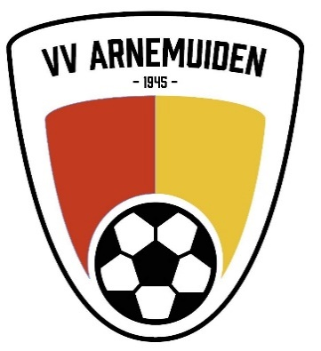
Let op: deze indeling is voorlopig en gebaseerd op de huidige situatie en omstandigheden. Mochten deze wijzigen dan kan herindeling benodigd zijn. De ervaring leert dat dit in de zomermaanden gebeurt. Eén week voor de Startdag zal derhalve een definitieve indeling gepubliceerd worden.

Met vriendelijke groet,
Technische Commissie Jeugd:
Brian Meulmeester |  | 06-38256412 | brianmeulmeester@hotmail.com
Guus van Hecke |  | 06-36193043 | heck0009@outlook.com
Kristian Cijsouw |  | 06-52311550 | kpjcijsouw@gmail.com
Marijn Riemens |  | 06-34658419 | marijnriemens@gmail.com
Wilco van Belzen |  | 06-10056539 | wilcovanb@zeelandnet.nl

